参考中证协《证券公司金融工具减值指引》
中证协《证券公司金融工具减值指引》 | 注：参考使用，中证协于2025年发布修订版《证券公司金融工具减值指引》，修订后内容未包含该等具体方法论信息。

违约概率(PD)
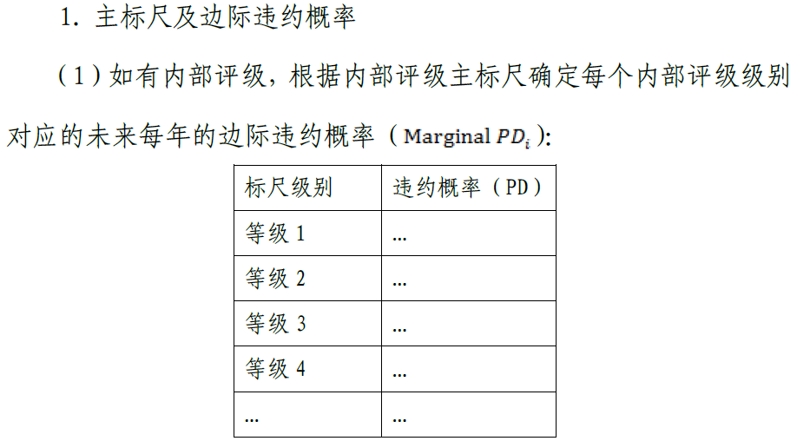

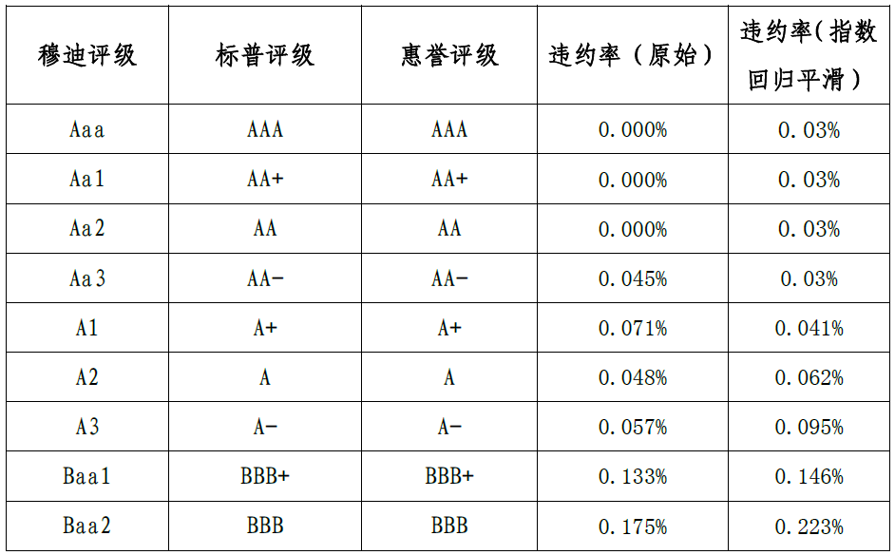

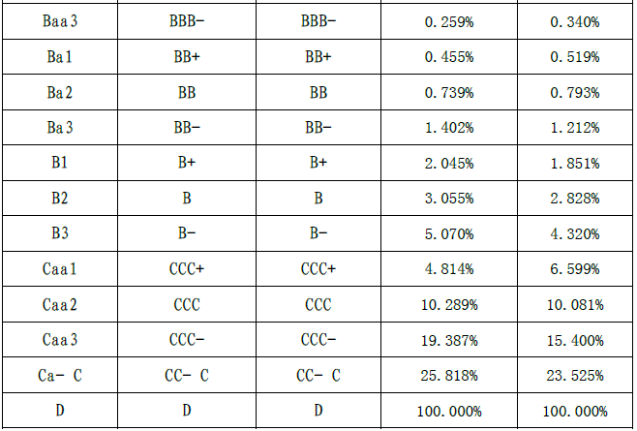

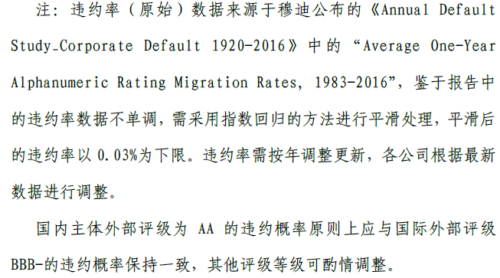



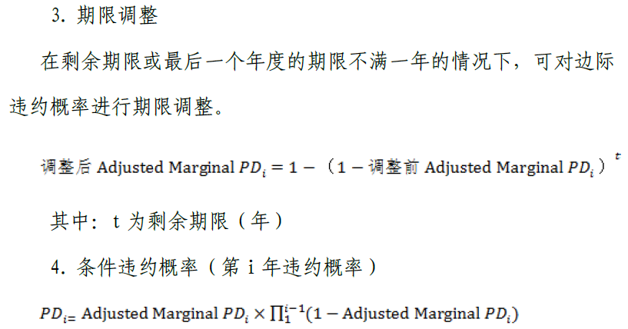

违约损失率(LGD)
国家金融监督管理总局《商业银行资本管理办法》（2024年1月1日起实施）
主权和金融机构风险暴露中没有合格抵质押品的高级债权和次级债权的违约损失率分别为45％和75％，公司风险暴露中没有合格抵质押品的高级债权和次级债权的违约损失率分别为40％和75％。对于提供合格抵质押品的高级债权和从属于净额结算主协议的回购交易，商业银行可以根据风险缓释效应调整违约损失率。

参考-根据剩余期限折算PD
根据剩余期限折算PD

阶段1：未来12个月内可能发生违约的概率，根据其外部评级对应的PD参数的基础上进行前瞻性调整后的PD参数，再根据剩余期限折算，若剩余存续期小于一年按实际计算，若剩余存续期大于一年则按一年计算。
${PD}_{}={1−(1−{PD}_{12M}) }^{\min\left(12,t\right)/12}$，其中t为实际剩余存续期月数

阶段2：获取映射后的违约概率（PD）进行前瞻性调整，得到结果再根据存续期进行调整。若存续期小于等一年按一年计算，若存续期大于一年按实际剩余存续期计算。
若存续期>=0，第二阶段PD：
$${PD}_{}=1− {(1−{PD}_{12M})}^{max(t,12)/12}$$
若存续期<0，即发生逾期且逾期天数小于等于90天，第二阶段PD：
$${PD}_{}=\left(1−{PD}_{12M}\right) ∗\left(\frac{T}{90}\right)+{PD}_{12M}$$
T为逾期天数；t为剩余存续月份数=剩余存续期天数/30（向上取整）。

阶段3：PD=100%。

